Indicaciones
Anexo 3: Registro de deudas
Hoja de indicaciones
INTRODUCCIÓN: Esta herramienta tiene 3 hojas: en la primera encontrarás las indicaciones para usarla, en la segunda está la herramienta para ser usada de manera digital y en la tercera está el formato para imprimir si deseas llevarla de manera manual.
INDICACIONES: Cada columna tiene una explicación de la información que se necesita ingresar y se despliega al colocar el puntero del mouse sobre la celda que tiene una marca de color en la esquina superior derecha.
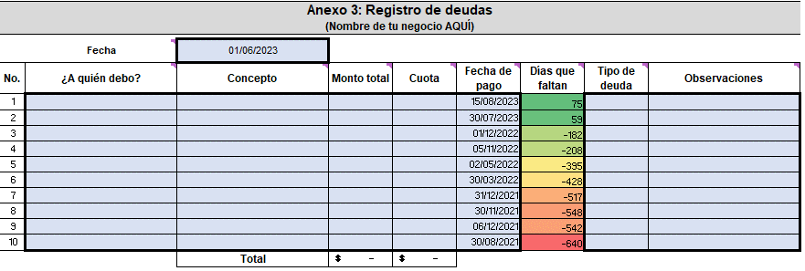

Únicamente llena las celdas que están en celeste claro y con borde grueso.
Las demás celdas tienen fórmulas para facilitarte los cálculos y no pueden ser modificadas, están bloqueadas.

HERRAMIENTA
#ENMARCHADIGITAL
Anexo 3: Registro de deudas
(Nombre de tu negocio AQUÍ)

 | Fecha | 01/06/2023
No. | ¿A quién debo? | Concepto | Monto total | Cuota | Fecha de pago | Días que faltan | Tipo de deuda | Observaciones
1 |  |  |  |  | 15/08/2023 | 75
2 |  |  |  |  | 30/07/2023 | 59
3 |  |  |  |  | 01/12/2022 | -182
4 |  |  |  |  | 05/11/2022 | -208
5 |  |  |  |  | 02/05/2022 | -395
6 |  |  |  |  | 30/03/2022 | -428
7 |  |  |  |  | 31/12/2021 | -517
8 |  |  |  |  | 30/11/2021 | -548
9 |  |  |  |  | 06/12/2021 | -542
10 |  |  |  |  | 30/08/2021 | -640
 |  | Total | $- | $-

